流程和卡片定义
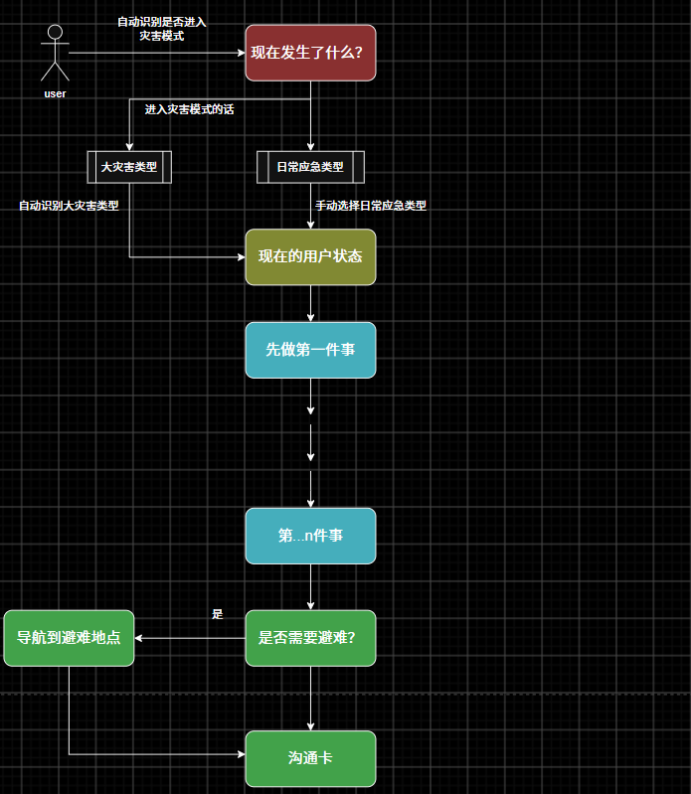

卡片类型 | 功能 | 备考
事象确认卡 | 确认点① 确认事象 | 大灾害类型选择：半自动 自动识别大灾害类型后->让当前识别的大灾害做高亮类提示（同时多灾害的判定不要） 日常应急类型选择：手动 | 2min demo可以实现部分 自动识别大灾害类型后->让当前识别的大灾害做高亮类提示
状态确认卡 | 根据① 跳到合适的状态确认卡 确认用户,周边环境状态......
动作卡 | 当前应该做的动作 | 动作卡中包含下一步指令和禁止事项
避难确认卡 | 是否转到避难导航页 | 页面形式/弹窗形式？ | 画面迁移图后确认？
导航卡 | 导航用 | 专门面向避难所
沟通卡 | 翻译 | 1.固定讯息 2.调用ai接口（2min demo实现部分？） 语音输入->自动翻译 打字->自动翻译 | 开发组确认

 | 画面迁移图作成

灾害_地震流程
P0的图
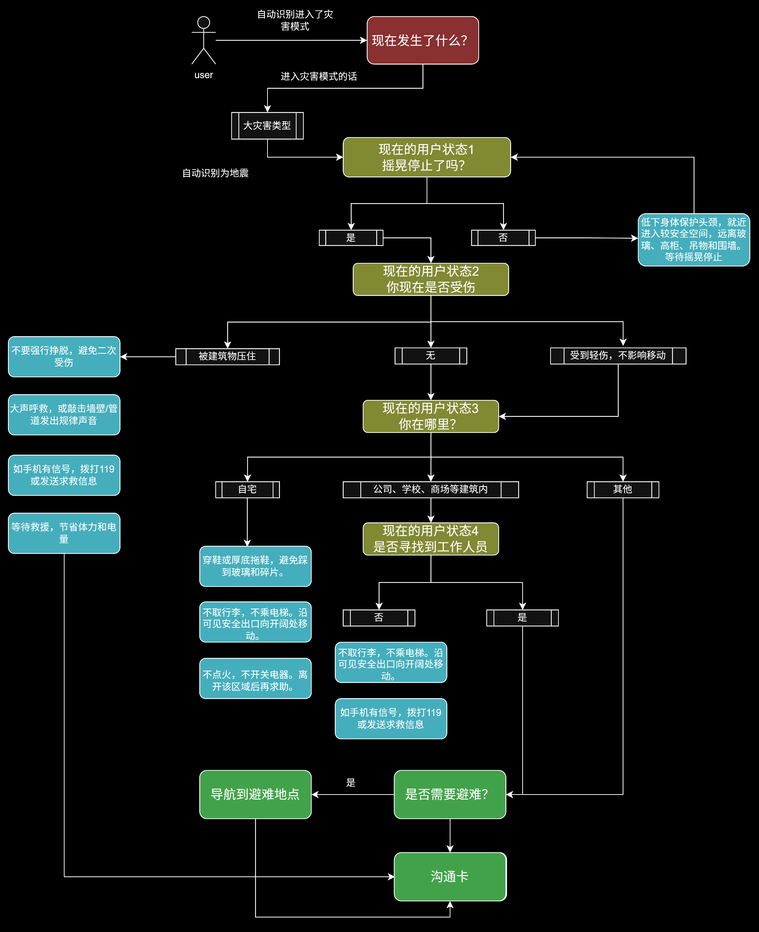

 | 卡片类型 | 功能 | 备考
 | 事象确认卡 | 确认点① 确认事象 | 只有日常应急时使用
 | 状态确认卡 | 根据① 跳到合适的状态确认卡 确认点② 确认用户,周边环境状态 | 尽量全放在一个页面去确认？
 | 动作卡 | 当前应该做的动作 | 动作卡中包含下一步指令和禁止事项
 | 避难确认卡 | 是否转到避难导航页 | 是否需要？
 | 导航卡 | 导航用 | 基本不变
 | 沟通卡 | 沟通用 | 基本不变,随时能跳到？

p2/p3

日常应急_煤气泄露
